Formulas
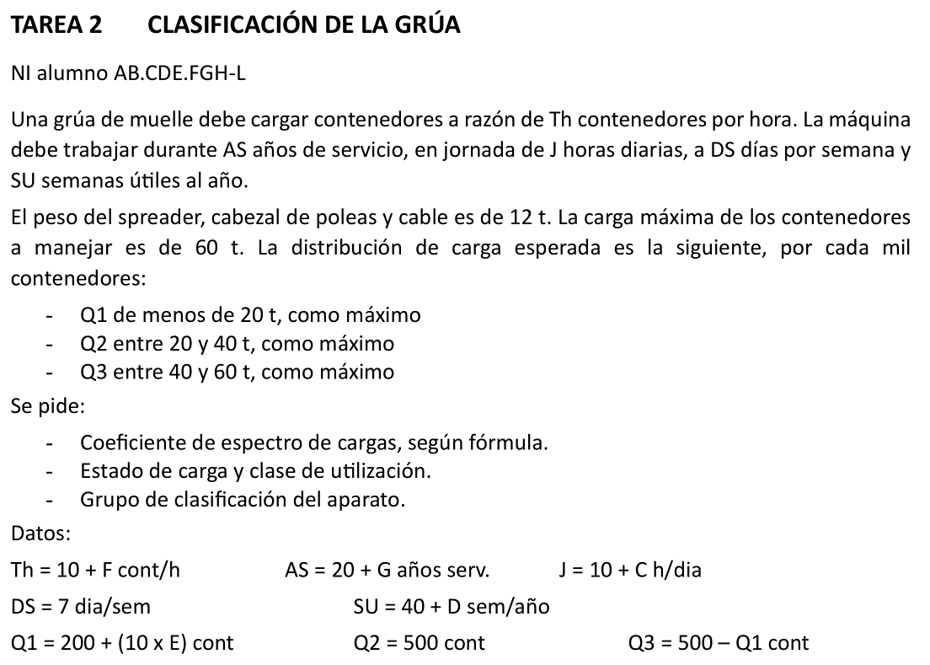
1 | B | C | D | E | F | G | H | I | J | 1
2 | TAREA 2. CLASIFICACIÓN DE LA GRÚA |  |  |  |  |  |  |  |  | 2
3 |  |  |  |  |  |  |  |  |  | 3
4 | Alumno: | #N/A |  |  | Fecha: |  | Nota: |  |  | 4
5 |  |  |  |  |  |  |  |  |  | 5
6 | DATOS PARA LA RESOLUCION DEL PROBLEMA |  |  |  |  |  |  |  |  | 6
7 | Datos de partida resolución del problema (obtenidos con el número de identificación NI) |  |  |  |  |  |  |  |  | 7
8 |  |  |  |  |  |  |  |  |  | 8
9 | NI = |  |  |  |  |  |  |  |  | 9
10 | A = | =EXTRAE($C$9;1;1) |  |  | Tasa horaria, Th = |  | =10+C15 | cont/h |  | 10
11 | B = | =EXTRAE($C$9;2;1) |  |  | Jornada diaria, J = |  | =10+C12 | h/día |  | 11
12 | C = | =EXTRAE($C$9;3;1) |  |  | Días/semana, DS = |  | 7 | día/sem |  | 12
13 | D = | =EXTRAE($C$9;4;1) |  |  | Semanas útiles, SU = |  | =40+C13 | sem/año |  | 13
14 | E = | =EXTRAE($C$9;5;1) |  |  | Años servicio, AS = |  | =20+C16 | años/vida |  | 14
15 | F = | =EXTRAE($C$9;6;1) |  |  |  |  |  |  |  | 15
16 | G = | =EXTRAE($C$9;7;1) |  |  |  |  |  |  |  | 16
17 | H = | =EXTRAE($C$9;8;1) |  |  |  |  |  |  |  | 17
18 | Distribución de carga útil: |  |  | Q1u = | =200+(10*C14) |  | < 20 t |  |  | 18
19 | (por cada mil contenedores) |  |  | Q2u = | 500 |  | entre 20 y 40 t |  |  | 19
20 |  |  |  | Q3u = | =500-F18 |  | entre 40 y 60 t |  |  | 20
21 |  |  |  |  |  |  |  |  |  | 21
22 |  |  |  |  |  |  |  |  |  | 22
23 |  |  |  |  |  |  |  |  |  | 23
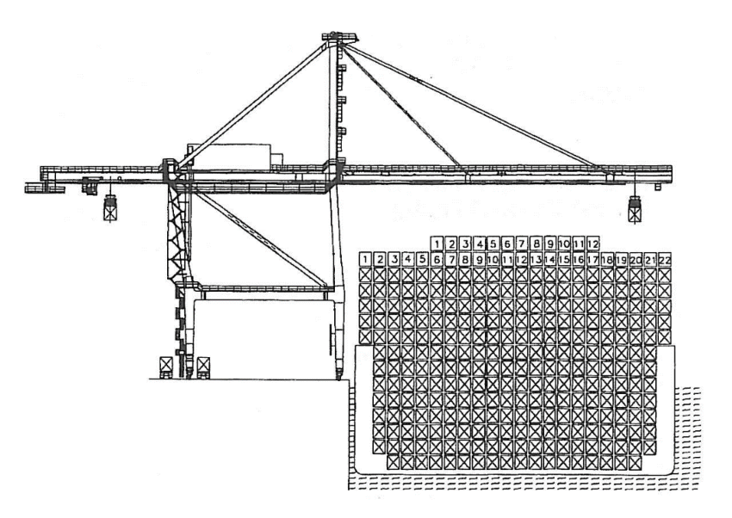
24 |  |  |  |  |  |  |  |  |  | 24
25 | RESOLUCIÓN |  |  |  |  |  |  |  |  | 25
26 |  |  |  |  |  |  |  |  |  | 26
27 | Carga total: |  | Suponemos, para cada fracción, el valor superior. |  |  |  |  |  |  | 27
28 |  |  | Añadimos el peso de los elementos de suspensión |  |  |  |  |  |  | 28
29 |  |  |  |  |  |  |  |  |  | 29
30 | Qes = | 12 | t | Pmax = | 72 | t | CT = | 1000 | ciclos | 30
31 |  |  |  |  |  |  |  |  |  | 31
32 |  |  |  |  | Ci |  | Pi |  |  | 32
33 | Distribución de carga total: |  |  | Q1t = | =200+(10*C14) |  | 32 | t |  | 33
34 | (por cada mil contenedores) |  |  | Q2t = | 500 |  | 52 | t |  | 34
35 |  |  |  | Q3t = | =500-F33 |  | 72 | t |  | 35
36 |  |  |  |  |  |  |  |  |  | 36
37 |  |  | Ci/CT | Pi/Pmax | sumando |  |  |  |  | 37
38 |  |  | =F33/I30 | =H33/F30 | =D38*E38^3 |  |  |  |  | 38
39 |  |  | =F34/I30 | =H34/F30 | =D39*E39^3 |  |  |  |  | 39
40 |  |  | =F35/I30 | =H35/F30 | =D40*E40^3 |  |  |  |  | 40
41 |  |  |  | Kp = | =SUMA(F38;F39;F40) |  |  |  |  | 41
42 |  |  |  |  |  |  |  |  |  | 42
43 | Estado de carga: |  | Kp se aproxima a 0,5 |  |  | Estado de carga pesado |  |  | Q3 | 43
44 |  |  |  |  |  |  |  |  |  | 44
45 | Número de ciclos: |  | Nciclos = Th x J x DS x SU x AS = |  |  | =PRODUCTO(H10:H14) | ciclos/vida |  |  | 45
46 | Clase de utilización: |  | Nciclos < 2E6 |  | U7 | Utilizacion intensiva |  |  |  | 46
47 |  |  |  |  |  |  |  |  |  | 47
48 |  | Grupo aparato: |  | =J43 | =F46 | --> | A8 |  |  | 48

